信用交易
融资融券市场交易数据统计(2025-01-02)

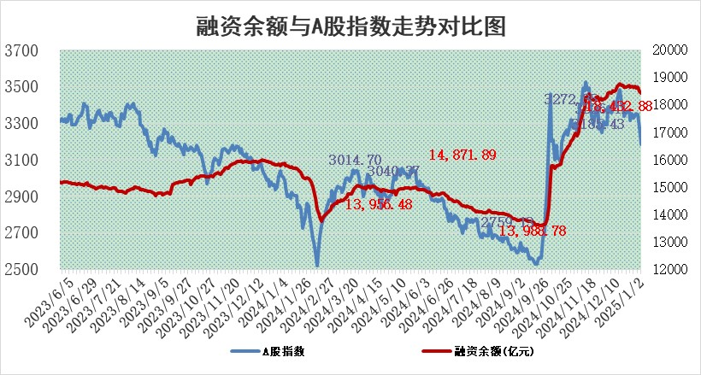
标的证券 | 融资融券余额（亿元） | 融资余额（亿元） | 融券余额（亿元） | 融资买入额（亿元） | 融资融券规模变化（亿元） | 融资余额增幅(‰) | 融券余额增幅(%)
统计数据 | 18,571.21 | 18,432.88 | 99.98 | 1,222.93 | -74.62 | -3.79 | -4.21

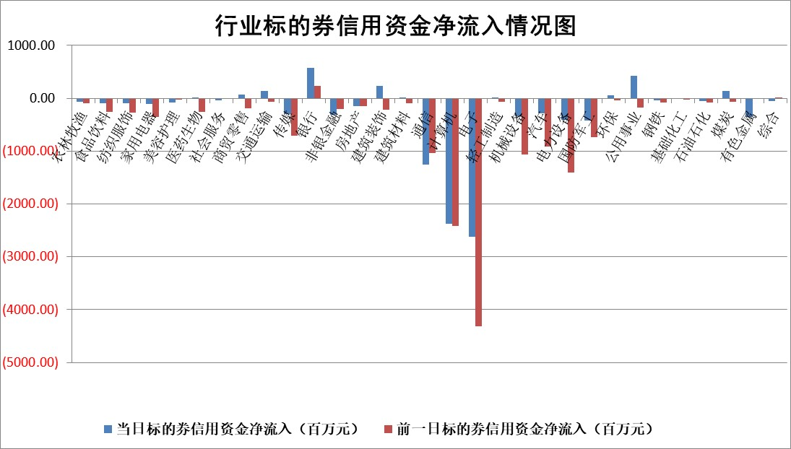

标的基金代码 | 标的基金简称 | 融资余额/市值(%) | 融资余额增幅(%) | 融资买入额/成交金额(%) | （融资余额净增额-融券余额净增额）/市值(‱) | 融券余额降幅(%) | ABS[（融资余额净增额-融券余额净增额）/市值净增额-1](%)
159902 | 华夏中小板ETF | 0.00 | 0.00 | 0.00 | 0.00 | 0.00 | 100.00
159915 | 易方达创业板ETF | 3.84 | 4.19 | 1046645.21 | 15.38 | -4.31 | 104.84
159919 | 嘉实沪深300ETF | 0.80 | 5.08 | 7.93 | 4.11 | 29.88 | 101.48
159920 | 华夏恒生ETF | 31.39 | 0.32 | 16.73 | 10.09 | 0.00 | 105.12
159922 | 嘉实中证500ETF | 0.77 | -2.80 | 3.26 | -2.03 | 1.21 | 99.32
159925 | 南方沪深300ETF | 0.62 | -4.05 | 0.80 | -2.43 | 100.00 | 97.78
159928 | 消费ETF | 3.03 | -2.18 | 8.35 | -6.67 | 5.73 | 97.21
159934 | 易方达黄金ETF | 58.42 | -0.03 | 7.05 | -1.66 | 0.00 | 101.98
159939 | 全指信息技术ETF | 1.28 | -2.45 | 27.21 | -7.31 | -106.86 | 96.15
159940 | 全指金融地产ETF | 0.38 | 0.15 | 0.01 | 0.06 | 0.00 | 100.02
159995 | 半导体芯片ETF | 2.86 | 4.55 | 290.23 | 13.12 | 7.23 | 104.36
159997 | 天弘中证电子ETF | 1.96 | 1.17 | 2.45 | 2.29 | 3.95 | 100.99
159998 | 天弘中证计算机主题ETF | 0.91 | 24.06 | 0.22 | 18.99 | 4.77 | 102.95
510050 | 华夏上证50ETF | 2.47 | -0.04 | 201.32 | 0.41 | 23.81 | 100.18
510180 | 华安上证180ETF | 0.52 | 0.68 | 2.10 | 0.32 | -7.56 | 100.11
510880 | 华泰柏瑞红利ETF | 0.60 | 5.19 | 6.99 | 3.49 | 54.45 | 122.42
510900 | 易方达恒生H股ETF | 35.11 | 0.00 | 5.40 | 0.13 | 0.00 | 100.07
511010 | 5年期国债ETF | 3.68 | -3.16 | 0.09 | -12.00 | 0.00 | 76.63
511380 | 可转债及可交换债券ETF | 1.94 | 6.40 | 17.42 | 11.65 | 0.00 | 108.68
512000 | 全指证券ETF | 7.50 | 3.75 | 33.04 | 27.84 | 5.25 | 106.31
512010 | 沪深300医药卫生ETF | 8.08 | 0.09 | 100.26 | 1.15 | 3.01 | 100.43
512070 | 沪深300非银ETF | 2.86 | 3.85 | 252.96 | 10.76 | 7.03 | 102.09
512400 | 南方中证申万有色金属ETF | 4.38 | -4.89 | 0.54 | -23.33 | -5.57 | 80.12
512580 | 广发中证环保产业ETF | 0.89 | -0.36 | 0.07 | -0.32 | 0.00 | 99.88
512660 | 国泰中证军工ETF | 3.38 | 5.45 | 21.19 | 19.43 | 23.29 | 106.07
512800 | 华宝中证银行ETF | 7.24 | -0.76 | 2.15 | -5.18 | 1.47 | 98.76
512980 | 广发中证传媒ETF | 1.90 | -1.02 | 113.49 | -0.73 | 8.43 | 99.47
515030 | 华夏中证新能源汽车ETF | 2.38 | 1.34 | 5.68 | 7.21 | 33.27 | 103.16
515050 | 华夏中证5G通信主题ETF | 1.10 | 1.56 | 6.04 | 2.55 | 16.59 | 100.80
515070 | 华夏中证人工智能ETF | 3.55 | -3.18 | 5.69 | -11.68 | 0.00 | 92.24
标的股票比较指标 |  | 融资余额/流通A股市值(%) | 融资余额增幅(%) | 融资买入额/成交金额(%) | （融资余额净增额-融券余额净增额）/流通A股市值(‱) | 融券余额降幅(%) | ABS[（融资余额净增额-融券余额净增额）/流通A股市值净增额-1](%)
前十名标的个股 |  | 鹏都农牧 | 国星光电 | 高铁电气 | 国星光电 | 众源新材 | 北京科锐
 |  | 东旭光电 | 北京科锐 | 东来技术 | 凡拓数创 | 众辰科技 | 焦作万方
 |  | 威创股份 | 岱美股份 | 华纳药厂 | 鑫科材料 | 国新文化 | 敏芯股份
 |  | 海印股份 | 顺钠股份 | 帕瓦股份 | 青木股份 | 航天动力 | 华光新材
 |  | 广汇汽车 | 新泉股份 | 神马股份 | 朗威股份 | 鑫科材料 | 挖金客
 |  | 首航高科 | 成飞集成 | 云南能投 | 视觉中国 | 振东制药 | 恒达新材
 |  | 超华科技 | 鑫科材料 | 达仁堂 | 北京科锐 | 三钢闽光 | 东方精工
 |  | 联络互动 | 金固股份 | 无锡银行 | 东港股份 | 复旦复华 | 绿的谐波
 |  | 爱康科技 | 青木股份 | 爱建集团 | 依米康 | 厦门空港 | 卡倍亿
 |  | 长江健康 | 英特科技 | 佰仁医疗 | 英特科技 | 华胜天成 | 三态股份
后十名标的个股 |  | 世纪华通 | 鸿泉物联 | 上海莱士 | 鸿泉物联 | 阳光照明 | 天娱数科
 |  | 观典防务 | 线上线下 | 海尔生物 | 线上线下 | 一汽富维 | 泰恩康
 |  | 卓朗科技 | 光云科技 | 孚能科技 | 戎美股份 | 中船特气 | 龙头股份
 |  | 凯撒文化 | 宁沪高速 | 梦网科技 | 华依科技 | 万润科技 | 康力源
 |  | 惠程科技 | 华依科技 | 深康佳A | 光云科技 | 东北证券 | 富春股份
 |  | 盛屯矿业 | 戎美股份 | 中核科技 | 北自科技 | 广联航空 | 新宝股份
 |  | 江苏舜天 | 会稽山 | 津投城开 | 杰华特 | 恒顺醋业 | 吉贝尔
 |  | 广电网络 | 美邦服饰 | 宏创控股 | 锐捷网络 | 甬金股份 | 均普智能
 |  | 东旭蓝天 | 山东出版 | 仁东控股 | 三态股份 | 桂林三金 | 汉威科技
 |  | 易事特 | 杰华特 | 世纪华通 | 泰嘉股份 | 兆龙互连 | 省广集团
说明：1.以上普通交易数据和信用交易数据皆以交易日收盘后数据为基准；2.上述标的证券总数据只计算标的证券市场总数据，不包括从标的证券中调出去标的证券数据，所以与交易所公布的总值略有不同； 3.上述行业采用申万一级行业分类；4.以上标的基金和标的个股中比较的6个指标值中：前5个（从左至右）为正向指标，值越大排名越靠前；第6个为逆向指标，值越小，排名越靠前；5.第6个指标中ABS[]表示求绝对值，其主要用于考量信用资金相对净流入对股价相对净变化的贡献程度；6.数据来源：wind，交易所。

 |  |  |  | 证券代码 | 新增融资余额 | 融资买入额 | 融资买入增幅前10
 |  | 1 | 西部建设 | 002302 | 80643953 | 177472374 | 41%
 |  | 2 | 天键股份 | 301383 | 27855096 | 56831811 | 39%
 |  | 3 | 井松智能 | 688251 | 7040854 | 13763946 | 27%
 |  | 4 | 国电电力 | 600795 | 116116226 | 151740647 | 23%
 |  | 5 | 华立科技 | 301011 | 9342856 | 31199107 | 23%
 |  | 6 | 捷邦科技 | 301326 | 9066090 | 22350547 | 22%
 |  | 7 | 海利尔 | 603639 | 19864834 | 35520613 | 20%
 |  | 8 | 华研精机 | 301138 | 7597460 | 13339451 | 16%
 |  | 9 | 鹏辉能源 | 300438 | 83773067 | 304558811 | 16%
 |  | 10 | 建科股份 | 301115 | 7106455 | 29879412 | 15%

